Лист1
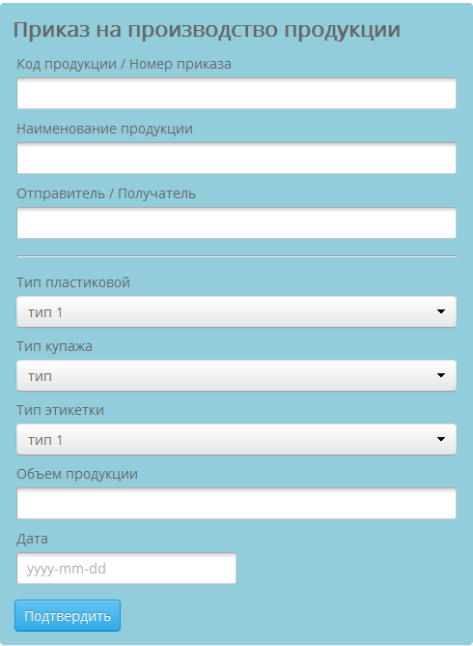
Приказ на производство продукции

Атрибут | Тип | Минимальная длина символов | Максимальная длина символов | характеристика
Код продукции | text area | 3 | 3 | required area
Номер приказа | text area | 4 | 4 | required area
Наименование продукции | text area | 2 | 48 | required area
Отправитель | text area | 3 | 16 | required area
Получатель | text area | 3 | 16 | required area
Тип пластиковой тары | select | - | - | выбор из справочника тары
Тип купажа | select | - | - | выбор из справочника купажа
Тип этикетки | select | - | - | выбор из справочника этикетки
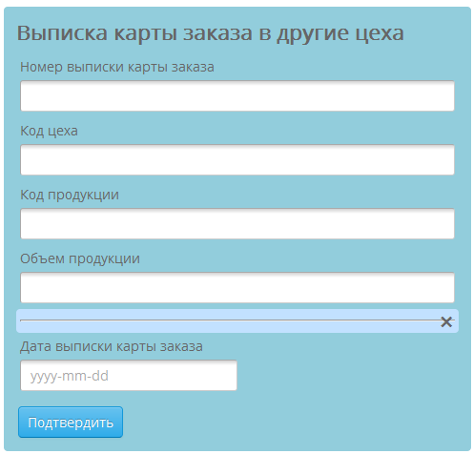
Дата | yyyy.mm.dd | - | - | required area
Выписка карты заказа в другие цеха

Атрибут | Тип | Минимальная длина символов | Максимальная длина символов | характеристика
Номер выписки карты заказа | text area | 4 | 4 | required area
Код цеха | text area | 3 | 3 | required area
Код продукции | text area | 4 | 4 | required area
Номер разливочной линии | text area | 1 | 2 | required area
Номер трубопровода цеха купажа и газирования | text area | 1 | 2 | required area
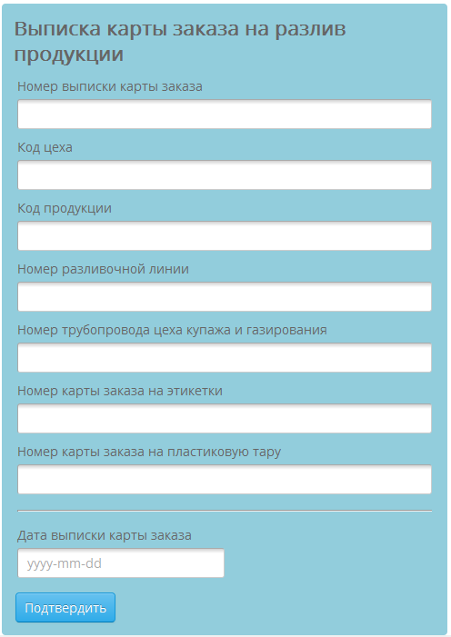
Номер карты заказа на этикетки | text area | 4 | 4 | required area
Номер карты заказа на пластиковую тару | text area | 4 | 4 | required area
Дата выписки карты заказа | yyyy.mm.dd | - | - | required area
Выписка сертификата качества продукции

Атрибут | Тип | Минимальная длина символов | Максимальная длина символов | характеристика
Номер сертификата качества | text area | 4 | 6 | required area
Наименование продукции | text area | 3 | 48 | required area
Дата производства | yyyy.mm.dd | - | - | required area
Объем производства | text area | 2 | 16 | required area
Список контролируемых примесей | text area | 2 | 48 | required area
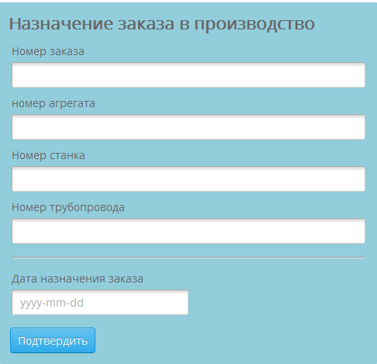
Диапазон допустимых норм для примесей | text area | 2 | 48 | required area
Фактические значения примесей по результатам анализа | text area | 2 | 48 | required area
Заключение | text area | 16 | 322 | required area
Дата выписки | yyyy.mm.dd | - | - | required area
Выписка карты заказа на разлив продукции

Атрибут | Тип | Минимальная длина символов | Максимальная длина символов | характеристика
Номер выписки карты заказа | text area | 4 | 4 | required area
Код цеха | text area | 3 | 3 | required area
Код продукции | text area | 4 | 4 | required area
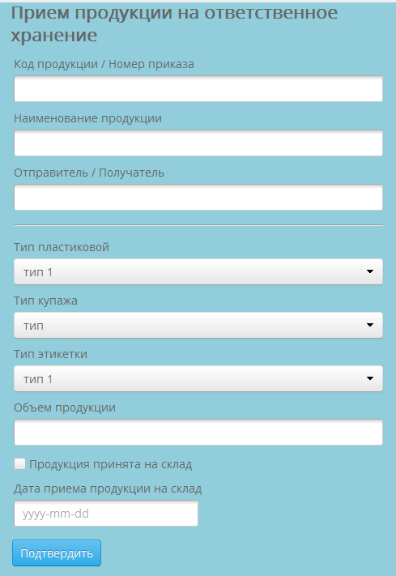
Номер разливочной линии | text area | 1 | 2 | required area
Номер трубопровода цеха купажа и газирования | text area | 1 | 2 | required area
Номер карты заказа на этикетки | text area | 4 | 8 | required area
Номер карты заказа на пластиковую тару | text area | 4 | 8 | required area
Дата выписки карты заказа | yyyy.mm.dd | - | - | required area
Назначение заказа в производство

Атрибут | Тип | Минимальная длина символов | Максимальная длина символов | характеристика
Номер заказа | text area | 4 | 4 | required area
номер агрегата | text area | 1 | 2 | required area
Номер станка | text area | 2 | 4
Номер трубопровода | text area | 1 | 2 | required area
Дата назначения заказа | yyyy.mm.dd | - | - | required area
Назначение заказа в производство

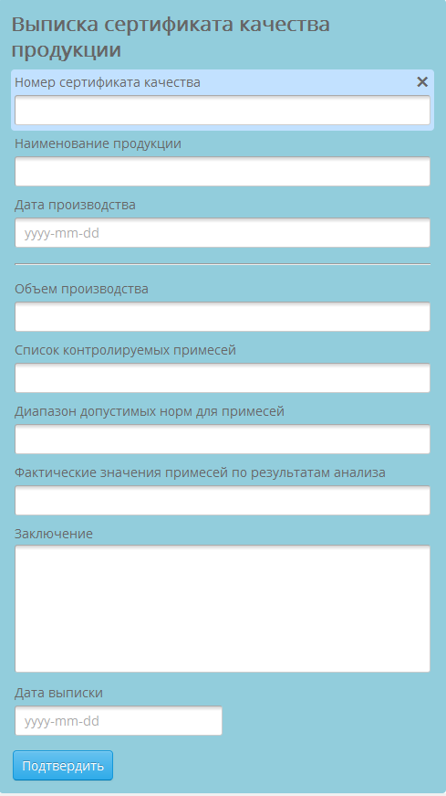
Атрибут | Тип | Минимальная длина символов | Максимальная длина символов | характеристика
Код продукции | text area | 3 | 3 | required area
Номер приказа | text area | 4 | 4 | required area
Наименование продукции | text area | 2 | 48 | required area
Отправитель | text area | 3 | 16 | required area
Получатель | text area | 3 | 16 | required area
Тип пластиковой тары | Select | - | - | выбор из справочника тары
Тип купажа | Select | - | - | выбор из справочника купажа
Тип этикетки | Select | - | - | выбор из справочника этикетки
Объем продукции | text area | 2 | 16
Продукция принята на склад | checkbox | - | - | required area
Дата приема продукции на склад | yyyy.mm.dd | - | - | required area

